Trail&Semi-Trail.GVW>3,5T
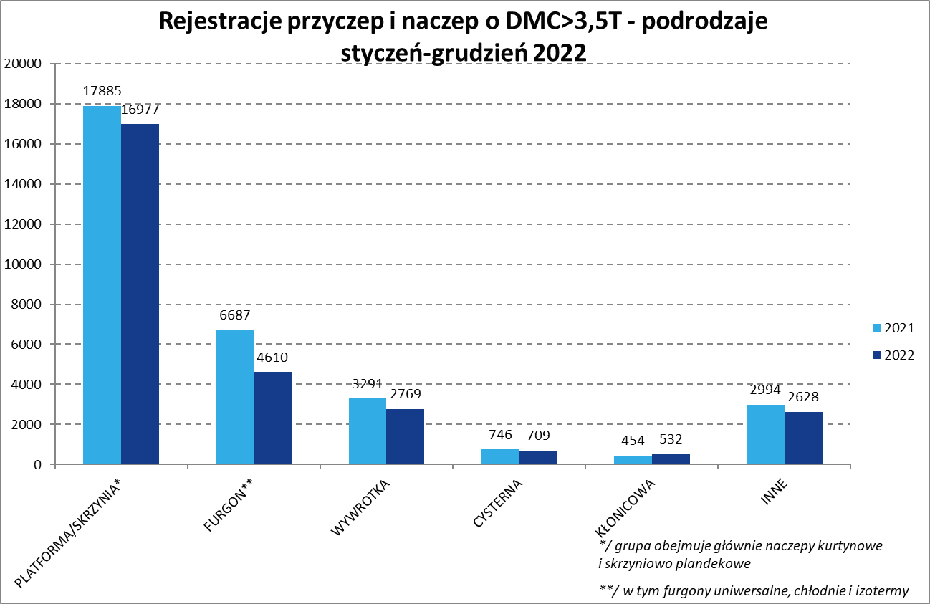
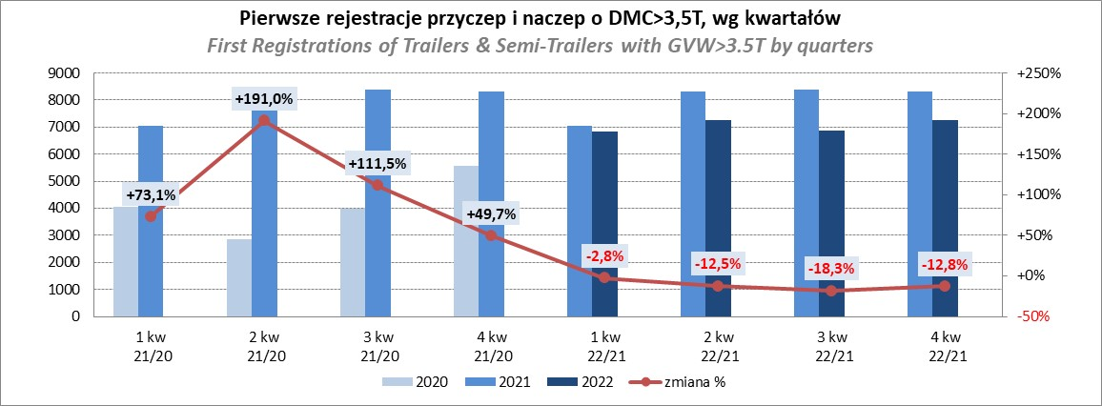
PZPM |  |  |  |  |  | 2023-01-09
Pierwsze rejestracje NOWYCH przyczep i naczep* o DMC>3,5T, udział w rynku %
First Registrations of NEW Trailers & Semi-Trailers with GVW>3.5T, Market Share %
 |  |  |  |  |  | Sztuki / Units
Pozycja | Marka | Rok narastająco Styczeń - Gudzień
 |  | YTD January - December
 |  | 2022 |  | 2021 |  | Zmiana % r/r
No. | Make
 |  | Ogółem | Udział % | Ogółem | Udział % | Change % y/y
 |  | Total | Mkt shr % | Total | Mkt shr %
1 | SCHMITZ CARGOBULL | 6284 | 22.26% | 8365 | 26.09% | -24.9%
2 | WIELTON | 4418 | 15.65% | 4080 | 12.73% | 8.3%
3 | KRONE | 4131 | 14.64% | 6111 | 19.06% | -32.4%
4 | KOEGEL | 2633 | 9.33% | 2814 | 8.78% | -6.4%
5 | SCHWARZMUELLER | 1364 | 4.83% | 1179 | 3.68% | 15.7%
6 | KAESSBOHRER | 806 | 2.86% | 807 | 2.52% | -0.1%
7 | WECON | 763 | 2.70% | 725 | 2.26% | 5.2%
8 | BODEX | 646 | 2.29% | 685 | 2.14% | -5.7%
9 | BERGER | 534 | 1.89% | 480 | 1.50% | 11.3%
10 | GNIOTPOL | 518 | 1.84% | 478 | 1.49% | 8.4%
11 | ZASŁAW | 494 | 1.75% | 477 | 1.49% | 3.6%
12 | KEMPF | 428 | 1.52% | 387 | 1.21% | 10.6%
13 | FLIEGL | 376 | 1.33% | 413 | 1.29% | -9.0%
14 | INTER CARS - FEBER | 305 | 1.08% | 338 | 1.05% | -9.8%
15 | MEGA | 291 | 1.03% | 273 | 0.85% | 6.6%
16 | REDOS | 255 | 0.90% | 275 | 0.86% | -7.3%
17 | CIMC | 242 | 0.86% | 303 | 0.95% | -20.1%
18 | LAMBERET | 238 | 0.84% | 111 | 0.35% | 114.4%
19 | MHS | 233 | 0.83% | 232 | 0.72% | 0.4%
20 | BENALU | 167 | 0.59% | 198 | 0.62% | -15.7%
 | Pozostałe / Others | 3099 | 11.0% | 3326 | 10.4% | -6.8%
 | OGÓŁEM / TOTAL | 28225 | 100% | 32057 | 100% | -12.0%
*/ bez rejestracji czasowych
Źródło: analizy PZPM na podstawie CEP
Source: PZPM analysis based on Central Register of Vehicles

Sei-Trail. GVW>3,5T
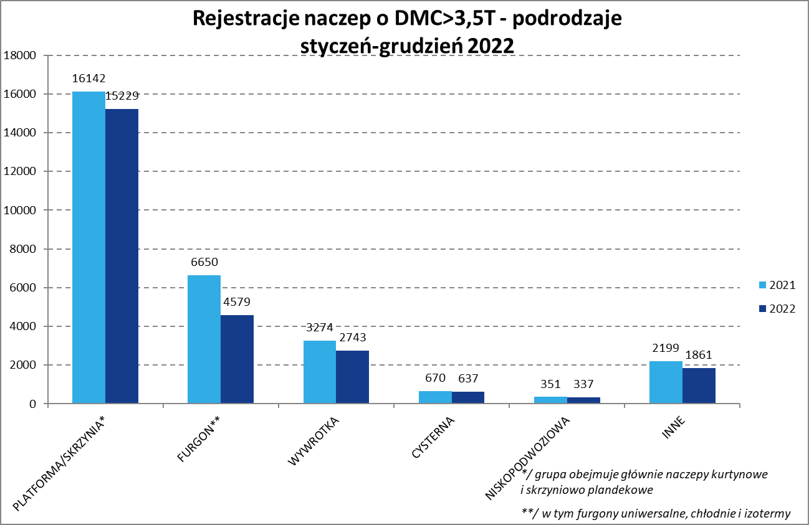
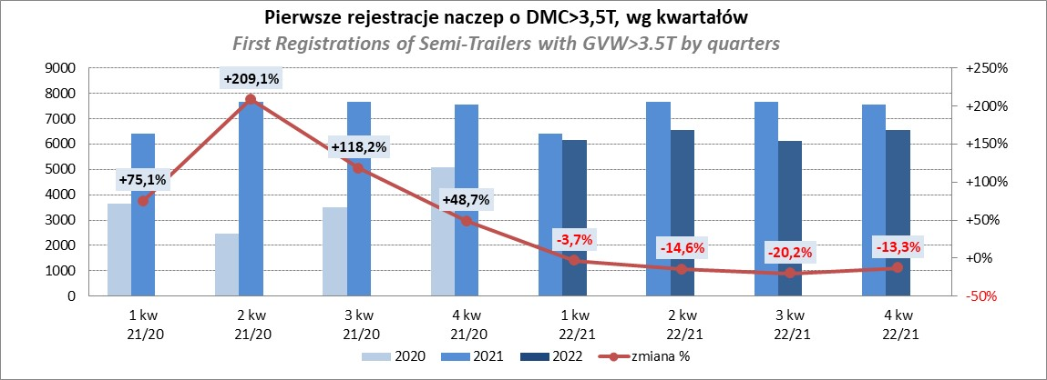
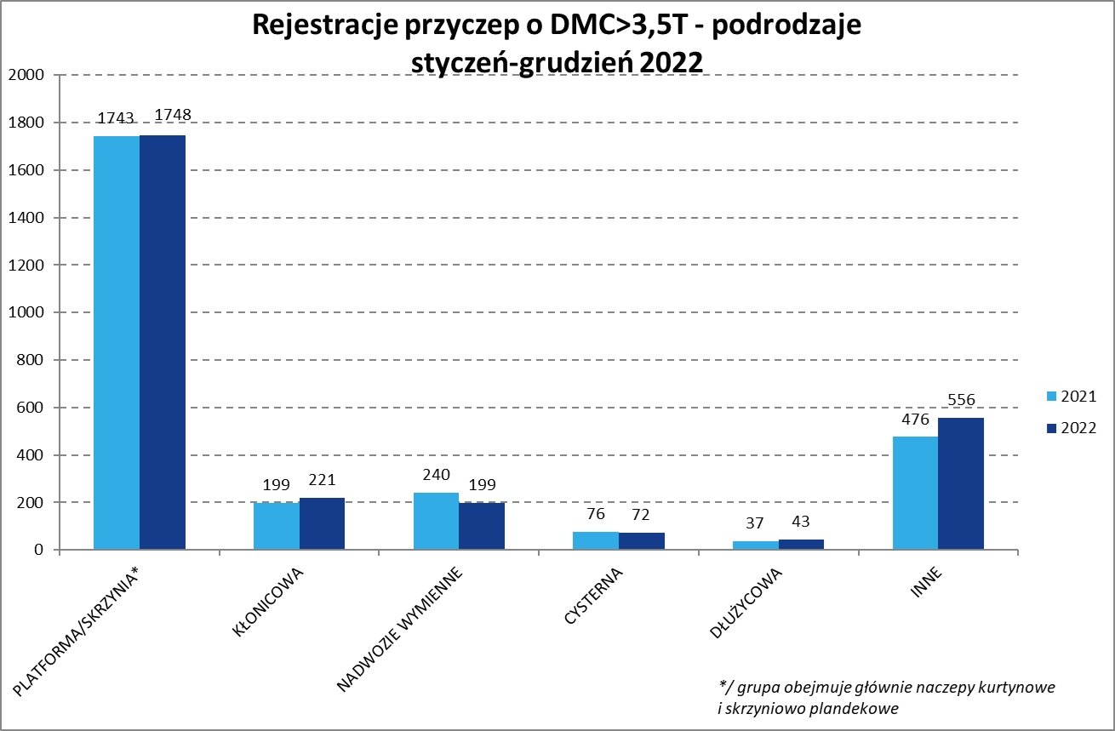
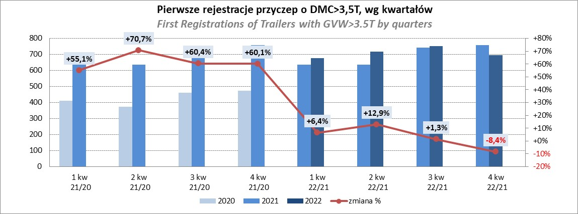
PZPM |  |  |  |  |  | 2023-01-09
Pierwsze rejestracje NOWYCH naczep* o DMC>3,5T, udział w rynku %
First Registrations of NEW Semi-Trailers with GVW>3.5T, Market Share %
 |  |  |  |  |  | Sztuki
Pozycja | Marka | Rok narastająco Styczeń - Gudzień
 |  | YTD January - December
 |  | 2022 |  | 2021 |  | Zmiana % r/r
No. | Make
 |  | Ogółem | Udział % | Ogółem | Udział % | Change % y/y
 |  | Total | Mkt shr % | Total | Mkt shr %
1 | SCHMITZ CARGOBULL | 6278 | 24.7% | 8356 | 28.53% | -24.9%
2 | KRONE | 4119 | 16.2% | 6075 | 20.74% | -32.2%
3 | WIELTON | 4082 | 16.1% | 3755 | 12.82% | 8.7%
4 | KOEGEL | 2619 | 10.3% | 2781 | 9.50% | -5.8%
5 | SCHWARZMUELLER | 1354 | 5.3% | 1161 | 3.96% | 16.6%
6 | KAESSBOHRER | 785 | 3.1% | 796 | 2.72% | -1.4%
7 | BODEX | 625 | 2.5% | 665 | 2.27% | -6.0%
8 | BERGER | 534 | 2.1% | 479 | 1.64% | 11.5%
9 | ZASŁAW | 430 | 1.7% | 406 | 1.39% | 5.9%
10 | KEMPF | 427 | 1.7% | 386 | 1.32% | 10.6%
11 | FLIEGL | 343 | 1.4% | 382 | 1.30% | -10.2%
12 | INTER CARS - FEBER | 304 | 1.2% | 338 | 1.15% | -10.1%
13 | MEGA | 286 | 1.1% | 272 | 0.93% | 5.1%
14 | CIMC | 242 | 1.0% | 303 | 1.03% | -20.1%
15 | LAMBERET | 238 | 0.9% | 111 | 0.38% | 114.4%
16 | BENALU | 167 | 0.7% | 197 | 0.67% | -15.2%
17 | CHEREAU | 163 | 0.6% | 236 | 0.81% | -30.9%
18 | D-TEC | 153 | 0.6% | 105 | 0.36% | 45.7%
19 | FFB FELDBINDER | 145 | 0.6% | 167 | 0.57% | -13.2%
20 | KNAPEN | 125 | 0.5% | 108 | 0.37% | 15.7%
 | Pozostałe / Others | 1967 | 7.7% | 2207 | 7.5% | -10.9%
 | OGÓŁEM / TOTAL | 25386 | 100% | 29286 | 100% | -13.3%
*/ bez rejestracji czasowych
Źródło: analizy PZPM na podstawie CEP
Source: PZPM analysis based on Central Register of Vehicles

Light Trailers
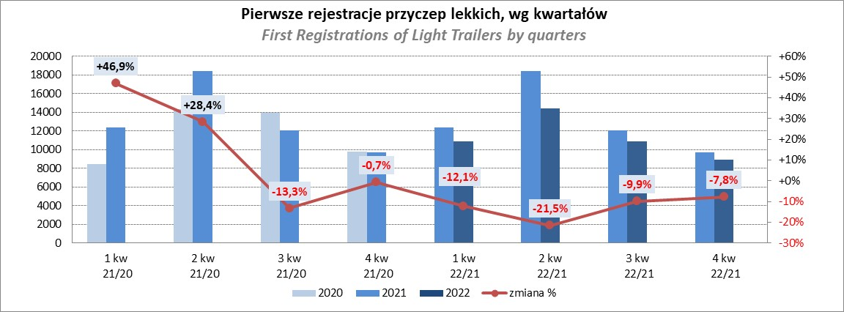
PZPM |  |  |  |  |  | 2023-01-09
Pierwsze rejestracje NOWYCH przyczep lekkich*, udział w rynku %
First Registrations of NEW Light Trailers*, Market Share %
 |  |  |  |  |  | Sztuki / Units
Pozycja | Marka | Rok narastająco Styczeń - Gudzień
 |  | YTD January - December
 |  | 2022 |  | 2021 |  | Zmiana % r/r
No. | Make
 |  | Ogółem | Udział % | Ogółem | Udział % | Change % y/y
 |  | Total | Mkt shr % | Total | Mkt shr %
1 | NEPTUN-SORELPOL | 12091 | 26.76% | 13974 | 26.57% | -13.5%
2 | TEMA-TEMARED | 10887 | 24.10% | 11363 | 21.61% | -4.2%
3 | ZASŁAW | 3768 | 8.34% | 4965 | 9.44% | -24.1%
4 | NIEWIADÓW | 3285 | 7.27% | 5244 | 9.97% | -37.4%
5 | FARO | 1758 | 3.89% | 1962 | 3.73% | -10.4%
6 | MARTZ | 1679 | 3.72% | 1780 | 3.38% | -5.7%
7 | RYDWAN | 1625 | 3.60% | 1816 | 3.45% | -10.5%
8 | BRENDERUP-THULE TRAILERS | 890 | 1.97% | 1419 | 2.70% | -37.3%
9 | WIOLA | 814 | 1.80% | 805 | 1.53% | 1.1%
10 | WIDPOL | 719 | 1.59% | 741 | 1.41% | -3.0%
11 | FRACHT | 592 | 1.31% | 460 | 0.87% | 28.7%
12 | GŁOWACZ | 450 | 1.00% | 501 | 0.95% | -10.2%
13 | LORRIES | 432 | 0.96% | 451 | 0.86% | -4.2%
14 | CARRO | 403 | 0.89% | 510 | 0.97% | -21.0%
15 | W.N.P. M.SUSKI | 397 | 0.88% | 485 | 0.92% | -18.1%
16 | SPAWLINE | 385 | 0.85% | 317 | 0.60% | 21.5%
17 | STIM | 384 | 0.85% | 467 | 0.89% | -17.8%
18 | MASTER-TECH | 371 | 0.82% | 339 | 0.64% | 9.4%
19 | SYLAND | 358 | 0.79% | 576 | 1.10% | -37.8%
20 | TA-NO | 275 | 0.61% | 89 | 0.17% | 209.0%
 | Pozostałe / Others | 3614 | 8.0% | 4323 | 8.2% | -16.4%
 | OGÓŁEM / TOTAL | 45177 | 100% | 52587 | 100% | -14.1%
*/ bez rejestracji czasowych
Źródło: analizy PZPM na podstawie CEP
Source: PZPM analysis based on Central Register of Vehicles

Agri-Trailers
PZPM |  |  |  |  |  | 2023-01-09
Pierwsze rejestracje NOWYCH przyczep ciężarowych rolniczych*, udział w rynku %
First Registrations of NEW Agricultural Trailers*, Market Share %
 |  |  |  |  |  | Sztuki / Units
Pozycja | Marka | Rok narastająco Styczeń - Gudzień
 |  | YTD January - December
 |  | 2022 |  | 2021 |  | Zmiana % r/r
No. | Make
 |  | Ogółem | Udział % | Ogółem | Udział % | Change % y/y
 |  | Total | Mkt shr % | Total | Mkt shr %
1 | PRONAR | 2969 | 36.75% | 3221 | 37.26% | -7.8%
2 | METAL-FACH | 842 | 10.42% | 1131 | 13.08% | -25.6%
3 | WIELTON | 745 | 9.22% | 761 | 8.80% | -2.1%
4 | METALTECH | 584 | 7.23% | 749 | 8.66% | -22.0%
5 | ZASŁAW | 350 | 4.33% | 443 | 5.12% | -21.0%
6 | PPHU WODZIŃSKI | 314 | 3.89% | 278 | 3.22% | 12.9%
7 | MARPOL | 286 | 3.54% | 188 | 2.17% | 52.1%
8 | MEPROZET | 276 | 3.42% | 319 | 3.69% | -13.5%
9 | POMOT | 199 | 2.46% | 204 | 2.36% | -2.5%
10 | JOSKIN | 197 | 2.44% | 129 | 1.49% | 52.7%
11 | CYNKOMET | 191 | 2.36% | 313 | 3.62% | -39.0%
12 | TECHMONT | 139 | 1.72% | 103 | 1.19% | 35.0%
13 | BBC | 137 | 1.70% | 86 | 0.99% | 59.3%
14 | FLIEGL | 131 | 1.62% | 98 | 1.13% | 33.7%
15 | GOMAR | 108 | 1.34% | 105 | 1.21% | 2.9%
 | Pozostałe / Others | 611 | 7.6% | 516 | 6.0% | 18.4%
 | OGÓŁEM / TOTAL | 8079 | 100% | 8644 | 100% | -6.5%
*/ bez rejestracji czasowych
Źródło: analizy PZPM na podstawie CEP
Source: PZPM analysis based on Central Register of Vehicles
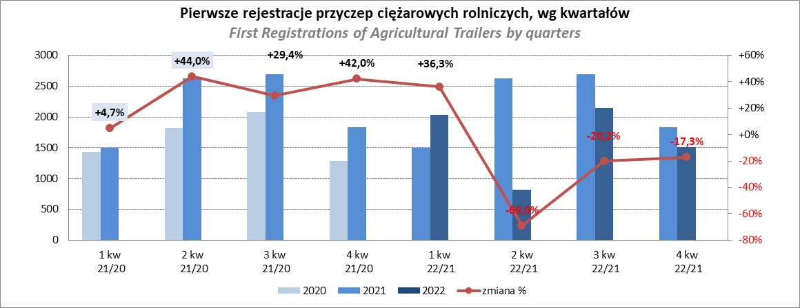

PZPM
Source: PZPM analysis based on Central Register of Vehicles

Agri-Tractors
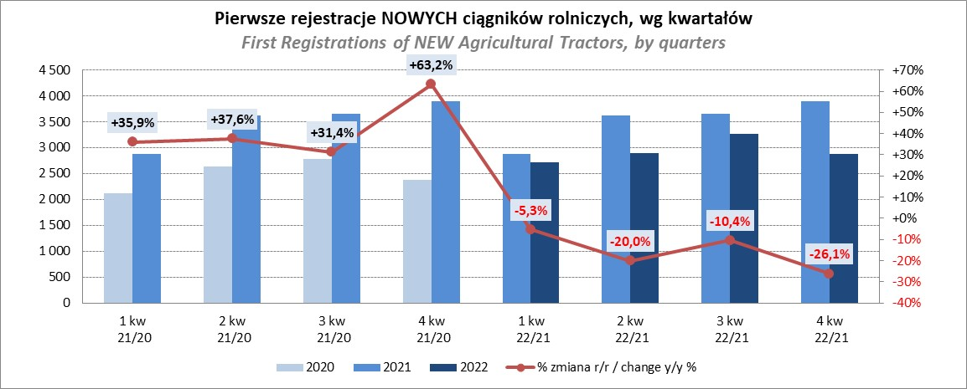
PZPM |  |  |  |  |  | 2023-01-09
Pierwsze rejestracje NOWYCH ciągników rolniczych*, udział w rynku %
First Registrations of NEW Agricultural Tractors*, Market Share %
 |  |  |  |  |  | Sztuki / Units
Pozycja | Marka | Rok narastająco Styczeń - Gudzień
 |  | YTD January - December
 |  | 2022 |  | 2021 |  | Zmiana % r/r
No. | Make
 |  | Ogółem | Udział % | Ogółem | Udział % | Change % y/y
 |  | Total | Mkt shr % | Total | Mkt shr %
1 | NEW HOLLAND | 1,849 | 15.71% | 2,510 | 17.87% | -26.3%
2 | JOHN DEERE | 1,629 | 13.84% | 1,398 | 9.95% | 16.5%
3 | KUBOTA | 1,146 | 9.74% | 1,670 | 11.89% | -31.4%
4 | DEUTZ-FAHR | 1,079 | 9.17% | 1,312 | 9.34% | -17.8%
5 | CASE IH | 913 | 7.76% | 982 | 6.99% | -7.0%
6 | MASSEY FERGUSON | 886 | 7.53% | 770 | 5.48% | 15.1%
7 | ZETOR | 827 | 7.03% | 956 | 6.81% | -13.5%
8 | VALTRA | 555 | 4.72% | 507 | 3.61% | 9.5%
9 | FARMTRAC | 484 | 4.11% | 555 | 3.95% | -12.8%
10 | CLAAS | 471 | 4.00% | 609 | 4.34% | -22.7%
11 | STEYR | 372 | 3.16% | 378 | 2.69% | -1.6%
12 | FENDT | 316 | 2.69% | 364 | 2.59% | -13.2%
13 | SOLIS | 286 | 2.43% | 326 | 2.32% | -12.3%
14 | LOVOL | 173 | 1.47% | 497 | 3.54% | -65.2%
15 | ARBOS | 105 | 0.89% | 557 | 3.97% | -81.1%
 | Pozostałe / Others | 678 | 5.8% | 654 | 4.7% | 3.7%
 | OGÓŁEM / TOTAL | 11,769 | 100% | 14,045 | 100% | -16.2%
*Pojazdy zarejestrowane jako Ciągniki Rolnicze bez wyróżnionych jako potencjalne ATV / UTV
** Liczby zawierają rejestracje czasowe na koniec miesięcy
Źródło: analizy PZPM na podstawie CEP
*Vehicles registered as Agricultural Tractors without considered as ATV / UTV
Source: PZPM analysis based on Central Register of Vehicles

